Blad1
Urine |  |  |  |  | Extra test
Code | test | staaltype | Resultaat | Voedinsgbodem
200 | Soortelijk gewicht | Urine | tekstvak
 | pH |  | tekstvak
 | Leukocyten |  | tekstvak
 | Nitriet |  | tekstvak
 | Proteïnen |  | tekstvak
 | Glucose |  | tekstvak
 | Ketonen |  | tekstvak
 | Urobilinogeen |  | tekstvak
 | Bilirubine |  | tekstvak
 | Erytrocyten |  | tekstvak
 | Hemoglobine |  | tekstvak
201 | Sediment | urine | tekstvak
2101 | Urine gramkleuring | urine | tekstvak
2102 | Urine cultuur | Urine | tekstvak of keuzelijst | UTI
 |  |  |  | BA
 |  |  |  | McK
2103 | Urine antibiogram | Urine | tekstvak

Broncho-pulmonair (BRP)
Code | test | staaltype | Resultaat | Voedinsgbodem
3101 | Sputum gramkleuring | sputum | tekstvak
3102 | Sputum cultuur | sputum | tekstvak of keuzelijst | BA
 |  |  |  | CHOCO
 |  |  |  | MSA
 |  |  |  | McK
3103 | Sputum antibiogram | sputum | tekstvak
3201 | Bronchusaspiraat gramkleuring | bronchusaspiraat | tekstvak
3202 | Bronchusaspiraat cultuur | bronchusaspiraat | tekstvak of keuzelijst | BA
 |  |  |  | CHOCO
 |  |  |  | MSA
 |  |  |  | McK
3203 | Bronchusaspiraat antibiogram | bronchusaspiraat | tekstvak
311 | Influenza A/B | BRP | tekstvak |  | x
312 | RSV | BRP | tekstvak |  | x
313 | Adeno | BRP | tekstvak |  | x
314 | Respiratoir panel | BRP | tekstvak |  | x
315 | SARS-Covid-2 | BRP | tekstvak |  | x
316 | SARS-Covid (sneltest) | BRP | tekstvak |  | x

Wissers
Code | test | staaltype | Resultaat | Voedinsgbodem
4101 | Wonde diep gramkleuring | wisser diep | tekstvak
4102 | Wonde diep cultuur | wisser diep | tekstvak of keuzelijst | BA
 |  |  |  | Thio
 |  |  |  | MSA
 |  |  |  | McK
4103 | Wonde diep antibiogram | wisser diep | tekstvak
4201 | Wonde oppervlakkig gramkleuring | wisser opp | tekstvak
4202 | Wonde oppervlakkig cultuur | wisser opp | tekstvak of keuzelijst | BA
 |  |  |  | Thio
 |  |  |  | MSA
 |  |  |  | McK
4203 | Wonde oppervlakkig antibiogram | wisser opp | tekstvak
4301 | Keel gramkleuring | wisser keel | tekstvak
4302 | Keel cultuur | wisser keel | tekstvak of keuzelijst | BA
4303 | Keel antibiogram | wisser keel | tekstvak
4311 | Sneltest Streptococcus pyogenes | wisser keel | tekstvak |  | x
4401 | Neus gramkleuring | wisser neus | tekstvak
4402 | Neus cultuur | wisser neus | tekstvak of keuzelijst | BA
 |  |  |  | MSA
4403 | Neus antibiogram | wisser neus | tekstvak

Punctievocht
Code | test | staaltype | Resultaat | Voedinsgbodem
5101 | Punctievocht gramkleuring | punctievocht | tekstvak
5102 | punctievocht cultuur | punctievocht | tekstvak of keuzelijst | BA
 |  |  |  | BA ANA
 |  |  |  | CHOCO
 |  |  |  | Thio
 |  |  |  | MSA
 |  |  |  | McK
5103 | punctievocht antibiogram | punctievocht | tekstvak

C.S.V.
Code | test | staaltype | Resultaat | Voedinsgbodem
6101 | Lumbaalvocht gramkleuring | CSV | tekstvak
6102 | Lumbaalvocht tcultuur | CSV | tekstvak of keuzelijst | BA
 |  |  |  | Thio
 |  |  |  | CHOCO
6103 | Lumbaalvocht antibiogram | CSV | tekstvak

Genitaal
Code | test | staaltype | Resultaat | Voedinsgbodem
7101 | Vagina gramkleuring | vagina | tekstvak
7102 | Vagina cultuur | vagina | tekstvak of keuzelijst | BA
 |  |  |  | TM
 |  |  |  | Sabouraud
 |  |  |  | MSA
 |  |  |  | McK
7103 | Vagina antibiogram | vagina | tekstvak
7201 | Urethra gramkleuring | urethra | tekstvak
7202 | Urethra cultuur | urethra | tekstvak of keuzelijst | BA
 |  |  |  | TM
 |  |  |  | Sabouraud
 |  |  |  | MSA
 |  |  |  | McK
7203 | Urethra antibiogram | urethra | tekstvak
711 | GBS screening | genitaal | tekstvak |  | x
Faeces
Code | test | staaltype | Resultaat | Voedinsgbodem
8101 | Faeces gramkleuring | faeces | tekstvak
8102 | faeces cultuur | faeces | tekstvak of keuzelijst | McK
 |  |  |  | XLD1
 |  |  |  | CIN
 |  |  |  | Seleniet
 |  |  |  | Karmali
 |  |  |  | Rappaport
 |  |  |  | XLD2
 |  |  |  | BGA
8103 | Faeces antibiogram | faeces | tekstvak
811 | Occult bloed | faeces | tekstvak |  | x
812 | Parasieten | faeces | tekstvak |  | x
813 | Rotavirus | faeces | tekstvak |  | x
814 | Adenovirus | faeces | tekstvak |  | x
815 | Norovirus | faeces | tekstvak |  | x
816 | Calprotectine | faeces | tekstvak |  | x
817 | Clostridium difficile | faeces | tekstvak |  | x
Screening
910 | MRSA Neus | neus | tekstvak | MRSA
 |  |  |  | TSB
920 | MRSA Keel | keel | tekstvak | MRSA
 |  |  |  | TSB
930 | MRSA Perineum | perineum | tekstvak | MRSA
 |  |  |  | TSB
940 | VRE | perineum | tekstvak | VRE
 |  |  |  | TSB
950 | CPE | perineum | tekstvak | CPE
 |  |  |  | TSB

 | Indien de stalen geregistreerd zijn moet er een soort van werkblad aangemaakt worden,
 | Dit is een werkblad:
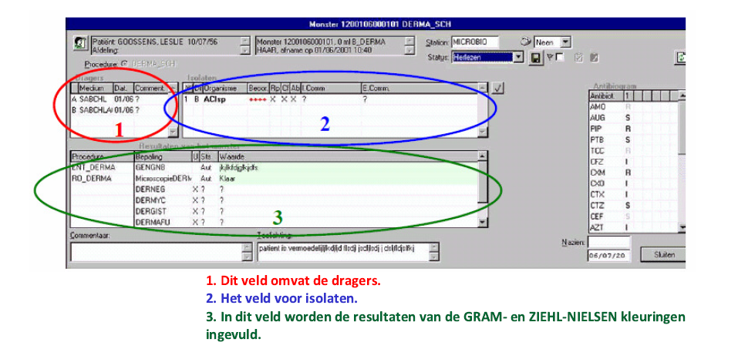

éa

 |  |  |  |  |  | Het deel antibiogram moet niet hier staan mag eventueel ook apart.

 | 3. Gramkleuring | WBC
 |  | RBC
 |  | EPC
 |  | Kiemen

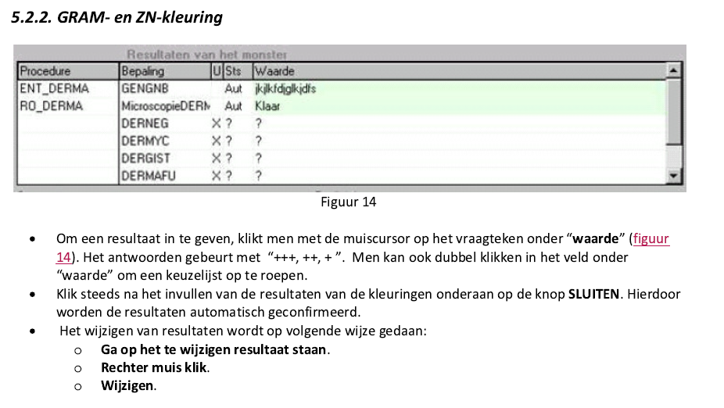

 | 1. dragers (=voedingsbodems) | Dit zou een werkblad moeten zijn waar dagelijks de resultaten in tekstvorm getypt moeten kunnen worden.
 |  | Zou goed zijn om nog de mogelijkheid te hebben om achteraf nog extra voedingsbodems toe te voegen, alsook extra etiketten te printen.

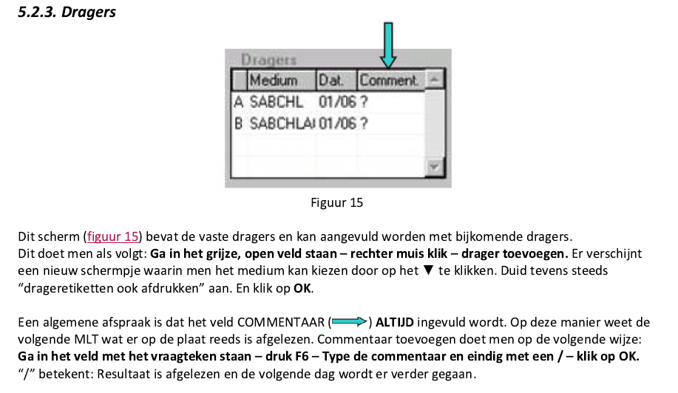

 | 2. Isolaten (= bacterie) | tekstvak of keuzelijst |  | bvb. Staphylococcus aureus ++++
 |  |  |  | Dit zou op de uitslag moeten komen staan.

 | Organisme = bacterie | Er kunnen ook meerdere zijn
 | Beoordeling | +,++,+++,++++
 | E,comm | Commentaar = niet noodzakelijk

